press
Data Presse | P100BNN
Optimale Kundenlänge nach Recovery
2.50 | 89.92%
2.70 | 89.26%
2.90 | 88.96%
3.09 | 89.02%
3.29 | 89.46%
3.49 | 89.42%
3.69 | 89.74%
3.89 | 89.09%
4.08 | 89.44%
4.28 | 88.65%
4.48 | 88.53%
4.68 | 89.72%
4.88 | 88.32%
5.07 | 89.08%
5.27 | 89.79%
5.47 | 89.17%
5.67 | 88.00%
5.86 | 89.65%
6.06 | 89.87%
6.26 | 90.07%
6.46 | 87.76%
6.66 | 88.96%
6.85 | 88.70%
7.05 | 88.45%
7.25 | 89.56%
7.45 | 89.30%
7.65 | 90.34%
7.84 | 88.21%
8.04 | 87.42%
8.24 | 88.10%
8.64 | 89.40%
9.23 | 89.84%
9.43 | 89.11%
9.63 | 89.68%
9.82 | 87.37%
10.02 | 87.54%
10.22 | 87.70%
10.42 | 87.86%
10.61 | 88.01%
10.81 | 88.15%
11.01 | 88.30%
11.21 | 88.43%
11.41 | 88.57%
11.60 | 88.70%
11.80 | 88.82%
12.00 | 88.94%
Profildaten | Kunde | Anfrage |  | Prüfung
 | Legierungsnummer |  | [1/2/3] | 2.7
 | Legierung | 1 | Al-Mg 0,5
 | best Strang | 0
 | max Stranganzahl | 1 | [Stk]
 | Profilgewicht | 20.000 | [kg/m]
 | Abw. Metergewicht | 0.0% | %
 | Austrittsgewicht | 20.000 | [kg/m]
 | Profilbreite | 400 | [mm] |  |  |  |  |  | 2.73 € | 1,675.00 € | 89.1% | 944
 | Profilhöhe | 100 | [mm] |  |  |  |  | 1 | 2.73 € | 1,675.00 € | 89.1% | 944
 | Kundenlänge | 3.05 | [m] |  |  |  |  | 2 | 1.85 € | 1,550.00 € | 80.2% | 1,660
Bolzendaten | Blocklänge | 1658 | [mm] |  | 8290 |  |  | 4 | 1.72 € | 1,550.00 € | 64.2% | 2,531
 | Sprung | 25 | [mm] |  |  |  |  | 6 | 2.18 € | 1,525.00 € | 48.9% | 2,719
 | Blocklänge mit Sprung | 1675 | [mm] |  |  |  |  | 8 | #DIV/0! | 1,025.00 € | 0.0% | -
 | Blocklänge gestaucht mit Sprung | 1550.12 | [mm] | 821.78575652
 | Gewicht Ausziehlänge | 813.21 | [kg]
 | Maximale Blocklänge | 1775 | [mm]
 | max Blocklänge gestaucht | 1643 | [mm] | 870.84759273 |  | 530.14376029 | 26.507188015 | nach Stragnzahl
 | Bolzendurchmesser | 481 | [mm] |  |  | 26.507188015 |  |  |  | 1 | 2 | 4 | 6 | 8
 | Volumsverhältnis | 1.0805624111 |  |  |  |  |  | Bolzenlänge | 1675 | 1675 | 1550 | 1550 | 1525 | 1025
 | Containerdurchmesser | 500 | [mm] |  |  |  |  | Ausziehlänge | 39.60 | 39.60 | 18.25 | 9.10 | 6.05 | 3.00
 | Pressrest calculated | 57 |  |  |  |  |  | Netto kg/h | 944 | 944 | 1,660 | 2,531 | 2,719 | -
 | Pressrest | 40 | [mm] | 21.205750412 |  |  |  | Recovery Log | 89% | 89.07% | 80.21% | 64.17% | 48.92% | 0.00%
 | Max Länge zu verpressender Block | 1603 | [mm] |  |  |  |  | Ext Margin | 2.73 € | 2.73 € | 1.85 € | 1.72 € | 2.18 € | #DIV/0!
 | Max Gewicht zu verpressender Block | 849.64 | [kg]
 | Temperatur GBE | 470 | °C | 1550.1187
 | maximale Stranglänge | 42.48 | [m]
 | Temperatur IBE Zone 1 | 470 | °C | 1493
 | Temperatur IBE Zone 2 | 470 | °C
Kalkulation | Schrott (Reck,-und Stoßabfall) | 3 | [m]
 | Anzahl Kundenlängen | 12 | [Stk] | 12 | 36.6 | 732
 | Auspresslänge max Bolzen | 39.60 | [m] |  |  |  |  |  | optimale Länge |  | 89.07%
 | Tischlänge max. | 41.5 | [m] | 12.0 |  |  |  |  | zwischen [m] | 2.50 | 89.92%
 | Anzahl Längen weniger | 0 | [Stk] |  |  |  |  |  | und [m]: | 2.70 | 89.26%
 | Optimale Presslänge | 39.60 | [m] | 1.05 |  |  |  |  | 12.00 | 2.90 | 88.96%
 | Ausziehlänge | 39.60 | [m] | 1.00 |  |  |  |  |  | 3.09 | 89.02%
 | avg. Presse RAM speed | 0.63 |  |  |  |  |  |  |  | 3.29 | 89.46%
 | "+/- RamSpeed" | 0% |  |  |  |  |  |  |  | 3.49 | 89.42%
Pressdaten | RAMSPEED | 0.63 | [mm/s] |  |  |  |  |  |  | 3.69 | 89.74%
 | Presszeit | 2376.00 | [s] | 2436.00 |  |  |  |  |  | 3.89 | 89.09%
 | avg. Totzeit | 60 | [s] | 1.4778325123 |  |  |  |  |  | 4.08 | 89.44%
 | avg. Blockverbrauch | 1.48 | [Block/std] |  |  |  |  |  |  | 4.28 | 88.65%
 | Rampenverlust | 90% | % |  |  |  |  |  |  | 4.48 | 88.53%
 | Schrottrate | 3% |  |  |  |  |  |  |  | 4.68 | 89.72%
 | Bruttoproduktion | 1214 | [kg/std] |  |  |  |  |  |  | 4.88 | 88.32%
 | Nettoproduktion | 944 | [kg/std] |  |  |  |  |  |  | 5.07 | 89.08%
 | Recovery per Billet | 89.1% | [%] |  |  |  |  |  |  | 5.27 | 89.79%
 | Recovery per Log | 89.1% | [%] |  |  |  |  |  |  | 5.47 | 89.17%
 | Ausziehlänge | 39.6 | [m] | 13.5 |  |  |  |  |  | 5.67 | 88.00%
 | Abstand Säge zu Pressaustritt | 19.5 | [m] | 19.5 |  |  |  |  |  | 5.86 | 89.65%
 | avg. Profilgeschwindigkeit | 1.00 | [m/min] |  | 0.63 |  |  |  |  | 6.06 | 89.87%
 | max Puller | 3.50 | [m/min] | 678.85714286 | 2.20 |  |  |  |  | 6.26 | 90.07%
 | Manual Pullerspeed --> RAM | 1.00 | [m/min] | 2376 | 0.63 |  |  |  |  | 6.46 | 87.76%
 | Soll-Pressaustrittstemperatur max | 575 | [°C] |  |  |  |  |  |  | 6.66 | 88.96%
 | Pressverhältnis | 26.507188015 | [1/s] |  |  |  |  |  |  | 6.85 | 88.70%
 | Lufttemperatur | 25 | [°C] |  |  |  |  |  |  | 7.05 | 88.45%
Sägedaten | zusätzliche Sägeschnitte (Stoß) | 2 | [#] |  |  |  |  |  |  | 7.25 | 89.56%
 | Profilabstand | 25 | [mm] |  |  |  |  |  |  | 7.45 | 89.30%
 | Sägepaket | 2 | [#Runouts] | 800 |  |  |  |  |  | 7.65 | 90.34%
 | Gestellpaket (1Reihe vert) | 2 | [#Profile] |  |  |  |  |  |  | 7.84 | 88.21%
 | Sägepaket ges. Auslauf | 1464 | [kg] | 104.57142857 |  |  |  |  |  | 8.04 | 87.42%
 | Sägepaket | 122 |  |  |  |  |  |  |  | 8.24 | 88.10%
 | Sägepaketbreite | 1100 | [mm] |  |  |  |  |  |  | 8.64 | 89.40%
 | max Sägeleistung | 5378 | [kg/h] |  |  |  |  |  |  | 9.23 | 89.84%
 | Sägezeit ges. Zyklus | 70 | [s] | 51.428571429 |  | 2.3333333333 |  |  |  | 9.43 | 89.11%
 | Runoutbreite | 400 | [mm] |  |  |  |  |  |  | 9.63 | 89.68%
Abstapler | Doppelbelegung 1=NEIN 2=JA | 1 |  |  |  |  |  |  |  | 9.82 | 87.37%
 | Spacerhöhe | 10 | [mm] |  |  |  |  |  |  | 10.02 | 87.54%
 | Lagenanzahl | 5 | [#] |  |  |  |  |  |  | 10.22 | 87.70%
 | Profile im Gestell | 10 | [#] |  |  |  |  |  |  | 10.42 | 87.86%
 | Profilgewicht im Gestell | 610 | [kg] |  |  |  |  |  |  | 10.61 | 88.01%
 | Anzahl Gestelle bei max Sägeleistung | 9 | [#] |  |  |  |  |  |  | 10.81 | 88.15%
Stangenrest | Stangenlänge | 7000 | mm |  |  |  |  |  |  | 11.01 | 88.30%
 | usage | Billet |  |  |  |  |  |  |  | 11.21 | 88.43%
 | Reststange | 0 | mm |  |  |  |  |  |  | 11.41 | 88.57%
 | Reststange pro Block [mm] | 0 | mm |  |  |  |  |  |  | 11.60 | 88.70%
 | Reststange pro Block [kg] | 0 | kg |  |  |  |  |  |  | 11.80 | 88.82%
 | Recovery mit Stangenrest | 89% | % |  |  |  |  |  |  | 12.00 | 88.94%
 | Effekt StangenrestRec | 0 | %

 |  | Profilgewicht | Strangzahl | Kundenlänge | Bolzenlänge | Pressrest | Schrotte | Anzahl K-Länge | Ausziehlänge | PullerSpeed | Brutto kg/h | Netto kg/h | Recovery | Stangenrest Recovery | Bereichkosten | Werkskosten | BU SGA | Verpackung | Fracht | Werkzeugkosten | Recovery Loss | VP ExtMargin | RamSpeed
 |  | 20.000 | 1 | 3.05 | 1675 | 57 | 3 | 12 | 39.60 | 1.000 | 1214 | 944 | 89.1% | 0 | 1.4430676206 | 0.57468317904 | 0.17922714839 | 0.03 | 0 | 0.22453162746 | 0.098126509857 | 2.7281106113 | 0.63
 | P28VGT | 20 | 1 | 3.05 | 928 | 40 | 3 | 1 | 6.05 | 1.000 | 1193.3635861 | 500.55039164 | 0.48046391972 | 0 | 2.215544206 | 1.0990851454 | 0 | 0.03 | 0 | 0.41626434742 | 0.86505738967 | 4.9497676647 | 2.272550814
 | P45VGT | 20 | 1 | 3.05 | 1584 | 40 | 3 | 4 | 15.20 | 1.000 | 1206.966149 | 822.79313305 | 0.78087465102 | 0 | 1.5468359529 | 0.80530873847 | 0 | 0.03 | 0 | 0.25612305347 | 0.22449221389 | 3.0631531559 | 1.5841780524
 | P28TJN | 20 | 1 | 3.05 | 1133 | 40 | 3 | 1 | 6.05 | 1.000 | 1072.3008579 | 453.21702128 | 0.48414484828 | 0 | 1.0119655231 | 0.57919272154 | 0.23167708861 | 0.03 | 0 | 0.41309951084 | 0.85239804337 | 3.3366161896 | 2.7289942231
 | P55TJN | 20 | 1 | 3.05 | 1426 | 40 | 3 | 6 | 21.30 | 1.000 | 1181.0533335 | 859.6896861 | 0.83379245909 | 0 | 0.53349482658 | 0.30534273499 | 0.122137094 | 0.03 | 0 | 0.23986784459 | 0.15947137837 | 1.48763585 | 1.0334652679
 | P16DUF | 20 | 1 | 3.05 | 934 | 40 | 3 | - | 3.00 | 1.000 | 941.30807746 | 0 | 0 | 0 | #DIV/0! | #DIV/0! | #DIV/0! | 0.03 | 0 | #DIV/0! | #DIV/0! | #DIV/0! | 4.8515452855
 | P50DUF | 20 | 1 | 3.05 | 1297 | 40 | 3 | 6 | 21.30 | 1.000 | 1158.0571909 | 840.83684211 | 0.83170149307 | 0 | 0.99117255366 | 0.66184064748 | 0.19855219424 | 0.03 | 0 | 0.2404708921 | 0.1618835684 | 2.4437942458 | 0.95832993294
 | P22BNN | 20 | 1 | 3.05 | 579 | 40 | 3 | - | 3.00 | 1.000 | 965.81608275 | 0 | 0 | 0 | #DIV/0! | #DIV/0! | #DIV/0! | 0.03 | 0 | #DIV/0! | #DIV/0! | #DIV/0! | 3.1049889827
 | P43BNN | 20 | 1 | 3.05 | 966 | 40 | 3 | 2 | 9.10 | 1.000 | 1132.0362323 | 632.70891089 | 0.64022021078 | 0 | 1.4000599403 | 0.77666046983 | 0.25888682328 | 0.03 | 0 | 0.31239251219 | 0.44957004876 | 3.45349968 | 1.5841780524
 | P100BNN | 20 | 1 | 3.05 | 1675 | 57 | 3 | 12 | 39.60 | 1.000 | 1214.4617091 | 944.38817734 | 0.89074310937 | 0 | 1.4430676206 | 0.57468317904 | 0.17922714839 | 0.03 | 0 | 0.22453162746 | 0.098126509857 | 2.7281106113 | 0.62876026901
 | P20BTF | 20 | 1 | 3.05 | 732 | 40 | 3 | - | 3.00 | 1.000 | 1151.4081721 | 0 | 0 | 0 | #DIV/0! | #DIV/0! | #DIV/0! | 0.03 | 0 | #DIV/0! | #DIV/0! | #DIV/0! | 3.4005422878
 | P50BTF | 20 | 1 | 3.05 | 1275 | 40 | 3 | 3 | 12.15 | 1.000 | 1192.9554727 | 757.75019763 | 0.72759143954 | 0 | 1.2710574052 | 0.69838318968 | 0 | 0.03 | 0 | 0.27487953971 | 0.29951815885 | 2.754006974 | 1.5841780524
 | P20VGT | 20 | 1 | 3.05 | 730 | 40 | 3 | - | 3.00 | 1.000 | 1148.2622481 | 0 | 0 | 0 | #DIV/0! | #DIV/0! | #DIV/0! | 0.03 | 0 | #DIV/0! | #DIV/0! | #DIV/0! | 3.5644006179
 | P100BNN22" | 20 | 1 | 3.05 | 1325 | 41 | 3 | 12 | 39.60 | 1.00 € | 1210.8274561 | 94438.8% | 0.89341664126 | - | 1.44 | 0.575 € | 0.17922714839 | 3.0% | 0 | 0.22385972094 | 0.095438883779 | 2.7245159115 | 0.5012438369

 |  | Werkzeugpreis | Werkzeugstandzeit
 |  | 20000 | 100
 | P28VGT | 20000 | 100
 | P45VGT | 20000 | 100
 | P28TJN | 20000 | 100
 | P55TJN | 20000 | 100
 | P16DUF | 20000 | 100
 | P50DUF | 20000 | 100
 | P22BNN | 20000 | 100
 | P43BNN | 20000 | 100
 | P100BNN | 20000 | 100
 | P20BTF | 20000 | 100
 | P50BTF | 20000 | 100
 | P20VGT | 20000 | 100
 | P100BNN22" | 20000 | 100

EM nach Produktivität 100MN
457 | €5.24
494 | €4.87
532 | €4.55
569 | €4.28
607 | €4.04
644 | €3.83
681 | €3.64
718 | €3.47
755 | €3.32
792 | €3.18
829 | €3.06
866 | €2.94
903 | €2.84
939 | €2.74
976 | €2.65
1013 | €2.57
1049 | €2.49
1085 | €2.42
1122 | €2.36
1158 | €2.29
1194 | €2.24
1230 | €2.18
1266 | €2.13
1302 | €2.08
1338 | €2.04
1374 | €1.99
1410 | €1.95
1446 | €1.91
1481 | €1.88
1517 | €1.84
1552 | €1.81
1588 | €1.78
1623 | €1.75
1658 | €1.72
1694 | €1.69
1729 | €1.66
1764 | €1.64
1799 | €1.61
1834 | €1.59
1869 | €1.57
1904 | €1.54
1938 | €1.52
1973 | €1.50
2008 | €1.48
2042 | €1.46
2077 | €1.45
2111 | €1.43
2145 | €1.41
2180 | €1.40
2214 | €1.38
...
 |  | Produktivität | EM €/kg
 |  | 944 | 2.73 €
 | 0.3 | 457 | 5.24 €
 | 0.325 | 494 | 4.87 €
 | 0.35 | 532 | 4.55 €
 | 0.375 | 569 | 4.28 €
 | 0.4 | 607 | 4.04 €
 | 0.425 | 644 | 3.83 €
 | 0.45 | 681 | 3.64 €
 | 0.475 | 718 | 3.47 €
 | 0.5 | 755 | 3.32 €
 | 0.525 | 792 | 3.18 €
 | 0.55 | 829 | 3.06 €
 | 0.575 | 866 | 2.94 €
 | 0.6 | 903 | 2.84 €
 | 0.625 | 939 | 2.74 €
 | 0.65 | 976 | 2.65 €
 | 0.675 | 1013 | 2.57 €
 | 0.7 | 1049 | 2.49 €
 | 0.725 | 1085 | 2.42 €
 | 0.75 | 1122 | 2.36 €
 | 0.775 | 1158 | 2.29 €
 | 0.8 | 1194 | 2.24 €
 | 0.825 | 1230 | 2.18 €
 | 0.85 | 1266 | 2.13 €
 | 0.875 | 1302 | 2.08 €
 | 0.9 | 1338 | 2.04 €
 | 0.925 | 1374 | 1.99 €
 | 0.95 | 1410 | 1.95 €
 | 0.975 | 1446 | 1.91 €
 | 1 | 1481 | 1.88 €
 | 1.025 | 1517 | 1.84 €
 | 1.05 | 1552 | 1.81 €
 | 1.075 | 1588 | 1.78 €
 | 1.1 | 1623 | 1.75 €
 | 1.125 | 1658 | 1.72 €
 | 1.15 | 1694 | 1.69 €
 | 1.175 | 1729 | 1.66 €
 | 1.2 | 1764 | 1.64 €
 | 1.225 | 1799 | 1.61 €
 | 1.25 | 1834 | 1.59 €
 | 1.275 | 1869 | 1.57 €
 | 1.3 | 1904 | 1.54 €
 | 1.325 | 1938 | 1.52 €
 | 1.35 | 1973 | 1.50 €
 | 1.375 | 2008 | 1.48 €
 | 1.4 | 2042 | 1.46 €
 | 1.425 | 2077 | 1.45 €
 | 1.45 | 2111 | 1.43 €
 | 1.475 | 2145 | 1.41 €
 | 1.5 | 2180 | 1.40 €
 | 1.525 | 2214 | 1.38 €
...

Analyse
 | 20221027_Mach-ID_000000-01_B65201_Kaessbohrer_ |  |  |  | Benutzer: | fxt01
Mach-ID | 0 |  |  | 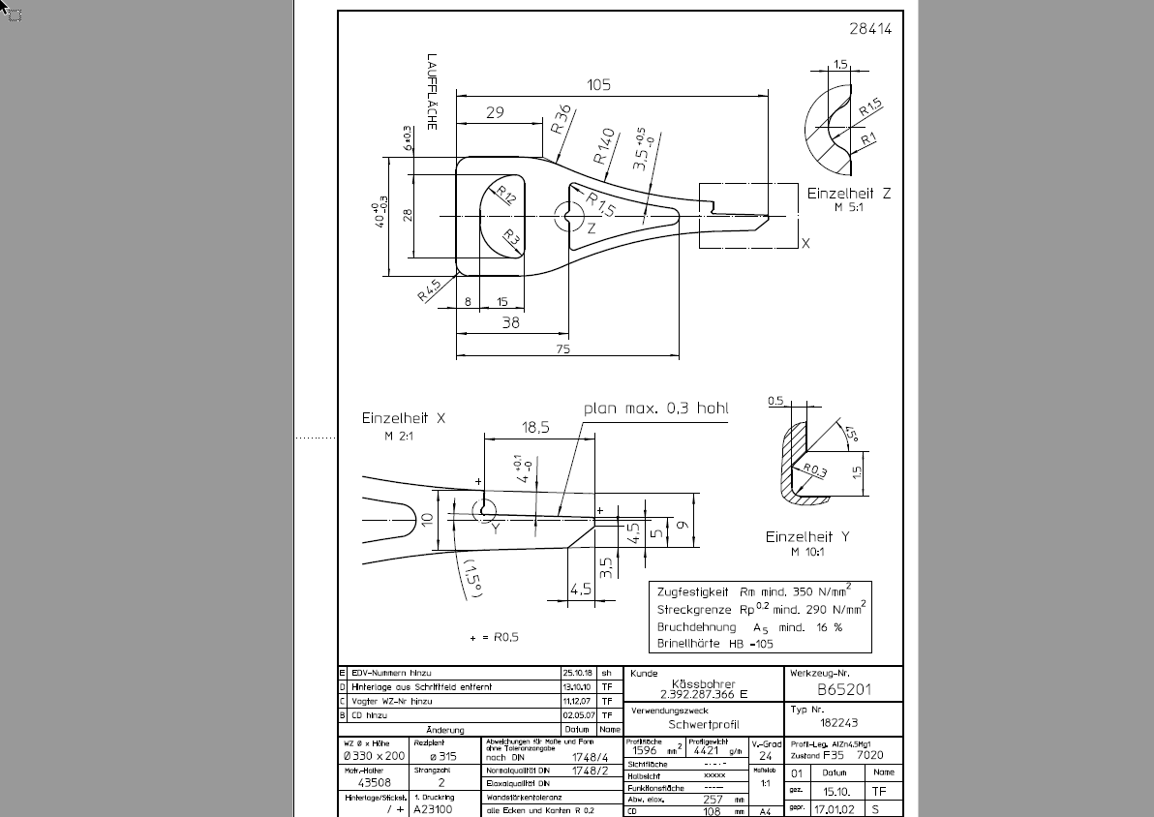
Profil-ID | 000000-01
Profilbezeichnung | B65201_Kaessbohrer_
Kunde | XXX
Profilgewicht | 20000 | g/m
Profiltyp | Hohl
Extrakomplexität | normal Flach / einfach Hohl |  | 0.8
Profilbreite | 400 | mm
Profilhöhe | 100 | mm
...

